ホーム画面
画面ID |  |  |  | 画面名 |  |  |  |  | 概要（業務目的）
login |  |  |  | ログイン画面 |  |  |  |  | ログインを表示、会員番号で検索ができる。

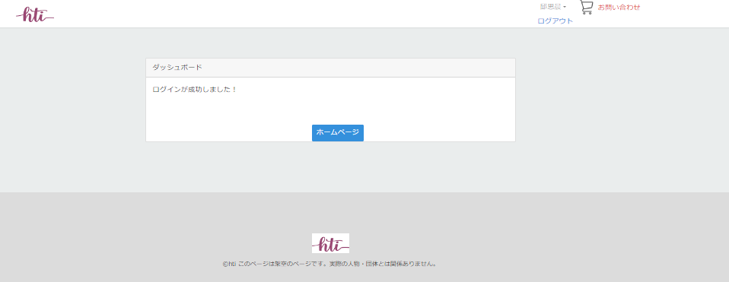
画面レイアウト
【レイアウト】 |  |  |  |  |  |  |  |  |  |  | 【説明】
 |  |  |  |  |  |  |  |  |  |  | ＜表示＞
 |  |  |  |  |  |  |  |  |  |  | 1.初期表示
 |  |  |  |  |  |  |  |  |  |  |  | ホーム画面を表示する

１
２
 |  |  |  |  |  |  |  |  |  |  | 2.説明
 |  |  |  |  |  |  |  |  |  |  |  | ①ダッシュボード：テキスト

 |  |  |  |  |  |  |  |  |  |  |  | ②ログインが成功しました！：ログイン成功メッセージを出す
３
 |  |  |  |  |  |  |  |  |  |  |  | ③ホームページ：ボタン
 |  |  |  |  |  |  |  |  |  |  |  | 商品２へ遷移する

 |  |  |  |  |  |  |  |  |  |  | ＜件数＞

項目定義
項目属性 |  |  |  |  |  |  |  |  |  |  | バリデーション |  |  |  |  |  | データベース項目 (*ロジックor詳細設計)
No | グループ タイプ | グループ名 (論理名) | コンポーネント名 | HTMLタイプ | I/O | 型 | 長さ | フォーマット ／スタイル | タブ オーダー | 表示条件 | 必須 | 桁 | 型 | 範囲 | 関連 | 参照 | テーブル | カラム
1 |  |  |  | テキストフィールド | IN | 文字列 | - |  | 1 | 常に表示
2 |  |  |  | テキストフィールド | IN | 文字列 | - |  | 2 | 常に表示
3 |  |  | ホームページ | ボタン | IN |  |  |  | 3 | 常に表示

バリデーション

アクション
No | アクション名 | 機能概要

ホーム2画面
画面ID |  |  |  | 画面名 |  |  |  |  | 概要（業務目的）
login |  |  |  | ログイン画面 |  |  |  |  | ログインを表示、会員番号で検索ができる。

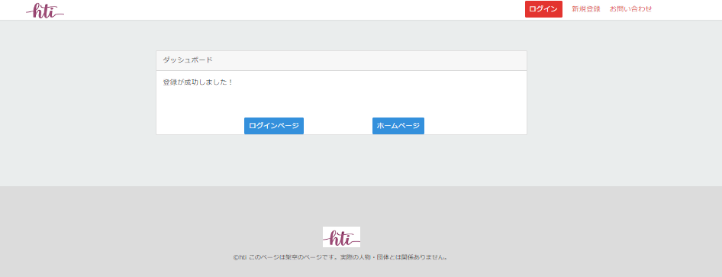
画面レイアウト
【レイアウト】 |  |  |  |  |  |  |  |  |  |  | 【説明】
 |  |  |  |  |  |  |  |  |  |  | ＜表示＞
 |  |  |  |  |  |  |  |  |  |  | 1.初期表示
共通部分
 |  |  |  |  |  |  |  |  |  |  |  | ホーム画面を表示する

1
2
 |  |  |  |  |  |  |  |  |  |  | 2.説明
 |  |  |  |  |  |  |  |  |  |  |  | ①ダッシュボード：テキスト

 |  |  |  |  |  |  |  |  |  |  |  | ②登録が成功しました！：登録成功メッセージを出す

3
4
 |  |  |  |  |  |  |  |  |  |  |  | ③ログインページ：ボタン
 |  |  |  |  |  |  |  |  |  |  |  | ログイン画面へ遷移する

 |  |  |  |  |  |  |  |  |  |  |  | ④ホームページ：ボタン
 |  |  |  |  |  |  |  |  |  |  |  | 商品１へ遷移する

 |  |  |  |  |  |  |  |  |  |  | ＜件数＞

項目定義
項目属性 |  |  |  |  |  |  |  |  |  |  | バリデーション |  |  |  |  |  | データベース項目 (*ロジックor詳細設計)
No | グループ タイプ | グループ名 (論理名) | コンポーネント名 | HTMLタイプ | I/O | 型 | 長さ | フォーマット ／スタイル | タブ オーダー | 表示条件 | 必須 | 桁 | 型 | 範囲 | 関連 | 参照 | テーブル | カラム
1 |  |  |  | テキストフィールド | IN | 文字列 | - |  | 1 | 常に表示
2 |  |  |  | テキストフィールド | IN | 文字列 | - |  | 2 | 常に表示
3 |  |  |  | ボタン | IN |  |  |  | 3 | 常に表示
4 |  |  |  | ボタン | IN |  |  |  | 4 | 常に表示

バリデーション

アクション
No | アクション名 | 機能概要

